DM45EM-S027电机综合测试
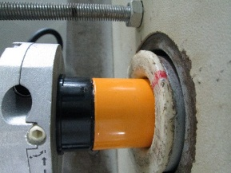


1.电机装入综合测试台
1.减速端装入测试台
2.用手来回转动，使电机减速端卡进测试台方形槽中
4.完整插入效果
3.电机卡入后，内齿套卡扣与测试台皇冠治具红色记号对齐，插入电机
★先确认产品电压频率并调整好
★124#砝码加重20%测试
★110V/120V 20N/32r电机砝码减重20%测试
2.装测试扣板
方轴插入测试扣板
测试扣板贴平前盖板
3.接电源线
将电源线蓝线（白线）和棕线（黑线）接入到琴键夹中
棕线（黑线）
蓝线（白线）
DOOYA 作业指导书JS-9-1.457 C/00
适用类型：DM45EM/S027电机 | 制程站别：综合测试 | 人数：1 | 标准工时： | 日期：2018/11/23
作业步骤：

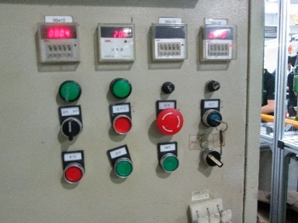
4.电机通电
接通电源，电机上电伴随声音或转动提示
★根据电机型号不同，上电提示也有不同现象，具体可参照控制板规格书
5.对码
按住行程头按钮2秒至电机有声音或转动提示松开，用遥控器进行对码操作：长按遥控器停止键2秒，伴随电机声音及转动提示说明对码成功
计数开关
★上行程限位点必须高于计数开关，使砝码能顶到计数开关
2.电机连续运行，到达想要位置按停止键，随后同时按上行+停止键2秒，伴随电机声音及转动提示表示上行程点设置成功
6.设置上行程
1.短按上行/下行键电机点动，由于电机一遇阻会设置行程，在砝码布快拉到砝码时采用短按上行键的方式使电机点动，等砝码被拉起来后可以长按上行键2S使电机连续运行

7.设置下行程
长按下行键2秒，电机连续运行，砝码距离地面10cm处按停止键，随后同时按下行+停止键2秒，伴随电机声音及转动提示表示下行程点设置成功
8.测试上行提升力及验证上行程点
长按上行键2S，电机上行，测试电机提示力，中间按三次停止键，测试电机上行提升力OK，电机运行到上行程点电机停止，验证上行程点设置OK
★电机不能有拉不动现象
9.测试下行刹车及验证下行程点
长按下行键2S，电机下行，中间按三次停止键，测试电机下行刹车OK，电机运行到下行程点电机停止，验证下行程点设置OK
★电机不能有刹车打滑现象
★要求按5%比例抽测电机第三行程点：在电机上下行程之间任意位置，按遥控器设置键+停止键+停止键，伴随电机声音及转动提示表示第三行程点设置成功，再长按停止键2秒，可运行至第三行程点
10.检验第三行程点

11.删除行程取出电机
按发射器P2+下+P2，伴随电机声音及转动提示说明删行程成功，放下砝码，取出电机

